Hoja1
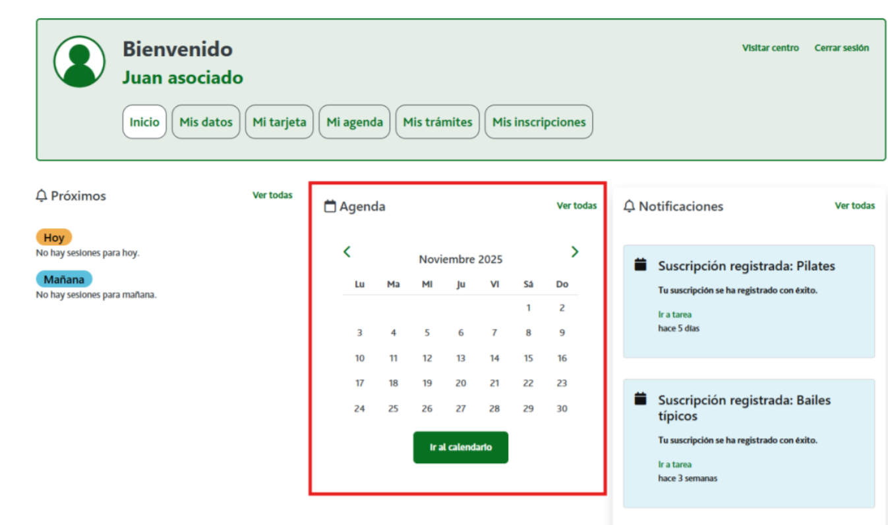

Enunciado de la historia |  |  |  | Criterios de aceptación
Identificador (ID) de la historia | Rol | Característica / Funcionalidad | Razón / Resultado | Número (#) de escenario | Criterio de aceptación (Título) | Contexto | Evento | Resultado / Comportamiento esperado
HU-CPA-8600-AGENDA-OFERTAS-CENTRO-CPA-CPA-VIRTUAL | Como usuario anónimo que accede a la parte pública del aplicativo CPA Virtual, desde el Formulario Acceso Parte Pública (HU-CPA-4500-ACCESO-PARTE-PUBLICA-CPA-CPA-VIRTUAL), al apartado 'Agenda'. | Acceso a todos los usuarios anónimos de la parte pública de CPA Virtual, desde dónde poder consultar la agenda con la relación de talleres y actividades ofertadas por el CPA, previamente seleccionado por el usuario, mediante el código postal, localidad o nombre del CPA cumplimentado. | Se presentará agenda con la oferta diaria ofrecida de talleres y actividades correspondiente al CPA previamente seleccionado. | 1 | Formulario Agenda Centro Parte Pública | Cualquier usuario anónimo tendrá acceso en la parte pública a una agenda con información relacionada de los talleres y actividades ofertados a las personas Socias del centro CPA previamente seleccionado. | N/A | Se presentará una agenda del mes en curso.
 |  |  |  |  | Agenda
 |  |  |  | 2 | Día del mes | Campo texto. No editable | Al posicionarse sobre el día de la agenda seleccionado. | Se obtendrá un listado de talleres para el día y centro previamente seleccionados, mediante la operación 'consultarListadoSesionesTallerCPA' de los tipos de contenido 'SesionesTaller', 'TalleresCentro', 'Modalidades' del repositorio Drupal, filtrado por el día del mes seleccionado por el usuario y el CPA seleccionado previamente por el usuario anónimo. Se obtendrá un listado de actividades para el día y centro previamente seleccionados, mediante la operación 'consultarListadoSesionesActividadCPA' de los tipos de contenido 'SesionesActividad', 'ActividadesCentro', 'Modalidades' del repositorio Drupal, filtrado por el día del mes seleccionado por el usuario y el CPA seleccionado previamente por el usuario anónimo. Con el resultado obtenido, se presentará un pop-up con los siguientes datos de cada sesión (tanto de talleres,como de actividades): NombreTaller o Nombre Actividad, Fecha sesion, Hora sesion, Lugar celebracion, Modalidad
 |  |  |  | 2 | Botón Volver | Se presenta en el formulario el botón Volver | Si se decide pulsar el enlace. | Permitirá salir del presente formulario y volver al escritorio CPA Virtual, desde dónde acceder al menú principal de CPA Virtual.

